画面レイアウト
システム名 |  |  | ISSMINI |  |  | 作成日 | 2022-02-27 | 作成者 | 李燦周
画面名 |  | ログイン画面 |  | 画面ID | I0001 | 更新日 | 2022-02-28 | 更新者 | 孟元永

 | レイアウト
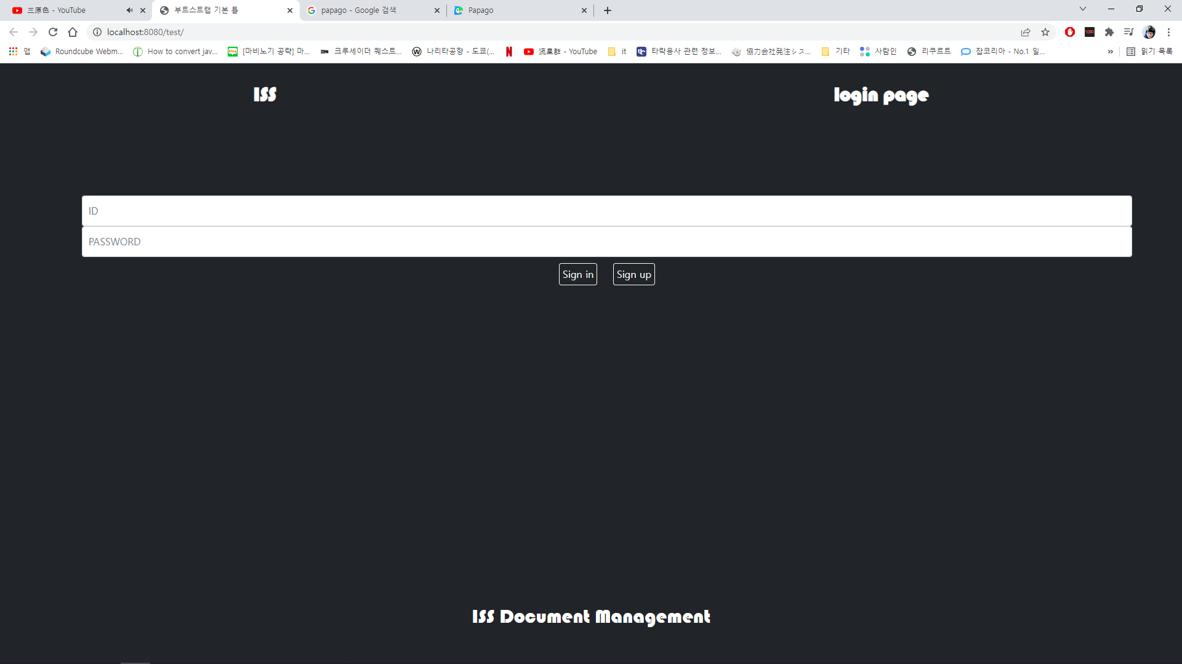
1
2

3
4

5
6

7

